Sheet1
 | วิเคราะห์ billet ที่ตรวจจับได้บน AI ทั้งหมด 48 billet
 | ก่อนแก้ width/height bb |  | หลังแก้ width/height bb |  | หลัง crop frame |  | crop frame w = 500 และ frame buffer = 10
billet heat/no | found | score | found | score | found | score | found | score
1090 2 | 1 | 1
1090 18 | 2 | 1
1090 12 | 1 | 1
1090 19 | 1 | 1
1090 4 | 1 | 1
1090 15 | 1 | 1
1090 10 | 1 | 1
1090 5 | 1 | 1
1090 16 | 1 | 1
1090 7 | 1 | 1
1090 1 | 1 | 1
1090 6 | 8 | 1
1090 20 | 1 | 1
1090 14 | 1 | 1
1090 9 | 1 | 1
1090 8 | 1 | 1
1090 17 | 1 | 1
1090 11 | 1 | 1

2142 12 | 1 | 1 | 1 | 1
2142 14 | 1 | 1 | 1 | 1
2142 16 | 1 | 1 | 1 | 1
2142 15 | 1 | 1 | 1 | 1
2142 11 | 16 | 1 | 2 | 1
2142 13 | 1 | 1 | 1 | 1
2142 18 | 1 | 1 | 1 | 1
2142 17 | 1 | 1 | 1 | 1
2142 20 | 1 | 1 | 1 | 1
2142 19 | 0 | 0 | 2 | 1

2144 10 | 1 | 1 | 1 | 1
2144 13 | 1 | 1 | 1 | 1
2144 16 | 3 | 1 | 1 | 1
2144 20 | 2 | 1 | 1 | 1
2144 19 | 4 | 1 | 1 | 1
2144 15 | 11 | 1 | 8 | 1
2144 14 | 1 | 1 | 1 | 1
2144 18 | 1 | 1 | 1 | 1
2144 4 | 1 | 1 | 1 | 1
2144 9 | 1 | 1 | 1 | 1
2144 8 | 1 | 1 | 1 | 1
2144 7 | 1 | 1 | 1 | 1
2144 12 | 1 | 1 | 2 | 1
2144 11 | 1 | 1 | 1 | 1
2144 3 | 1 | 1 | 1 | 1
2144 2 | 1 | 1 | 12 | 1
2144 1 | 1 | 1 | 1 | 1
2144 6 | 1 | 1 | 1 | 1
2144 5 | 1 | 1 | 1 | 1
2144 17 | 1 | 1 | 1 | 1

2291 4 | 1 | 1 | 1 | 1 | 1 | 1 | 1 | 1
2291 9 | 1 | 1 | 4 | 1 | 1 | 1 | 1 | 1
2291 17 | 11 | 1 | 1 | 1 | 0 | 0 | 1 | 1
2291 10 | 2 | 1 | 3 | 1 | 0 | 0 | 0 | 0
2291 18 | 10 | 1 | 0 | 0 | 1 | 1 | 1 | 1
2291 6 | 2 | 1 | 1 | 1 | 2 | 1 | 1 | 1
2291 15 | 1 | 1 | 1 | 1 | 0 | 0 | 1 | 1
2291 2 | 1 | 1 | 1 | 1 | 1 | 1 | 2 | 1
2291 19 | 2 | 1 | 1 | 1 | 0 | 0 | 0 | 0
2291 5 | 1 | 1 | 1 | 1 | 1 | 1 | 1 | 1

2292 2 | 1 | 1 | 1 | 1 | 1 | 1 | 1 | 1
2292 5 | 1 | 1 | 1 | 1 | 1 | 1 | 1 | 1
2292 1 | 1 | 1 | 1 | 1 | 1 | 1 | 0 | 0
2292 11 | 1 | 1 | 1 | 1 | 0 | 0 | 0 | 0
2292 12 | 1 | 1 | 1 | 1 | 0 | 0 | 0 | 0
2292 19 | 1 | 1 | 1 | 1 | 1 | 1 | 1 | 1
2292 6 | 1 | 1 | 1 | 1 | 1 | 1 | 1 | 1
2292 4 | 1 | 1 | 1 | 1 | 0 | 0 | 0 | 0
2292 3 | 2 | 1 | 1 | 1 | 1 | 1 | 1 | 1
2292 15 | 1 | 1 | 1 | 1 | 1 | 1 | 1 | 1
2292 20 | 1 | 1 | 1 | 1 | 1 | 1 | 1 | 1
2292 18 | 1 | 1 | 1 | 1 | 0 | 0 | 1 | 1
2292 8 | 1 | 1 | 1 | 1 | 1 | 1 | 1 | 1
2292 16 | 1 | 1 | 2 | 1 | 0 | 0 | 0 | 0
2292 13 | 1 | 1 | 1 | 1 | 1 | 1 | 1 | 1
2292 17 | 1 | 1 | 1 | 1 | 1 | 1 | 1 | 1
2292 9 | 1 | 1 | 16 | 1 | 1 | 1 | 0 | 0
2292 7 | 1 | 1 | 1 | 1 | 0 | 0 | 1 | 1
2292 10 | 1 | 1 | 1 | 1 | 0 | 0 | 1 | 1
2292 14 | 1 | 1 | 1 | 1 | 1 | 1 | 1 | 1
2293 4 | 3 | 1 | 1 | 1 | 0 | 0 | 0 | 0
2293 12 | 9 | 1 | 2 | 1 | 1 | 1 | 1 | 1
2293 20 | 5 | 1 | 23 | 1 | 1 | 1 | 1 | 1
2293 10 | 1 | 1 | 1 | 1 | 0 | 0 | 1 | 1
2293 11 | 1 | 1 | 1 | 1 | 1 | 1 | 1 | 1
2923 8 | 1 | 1 | 6 | 1 | 1 | 1 | 2 | 1
2293 6 | 1 | 1 | 1 | 1 | 1 | 1 | 1 | 1
2293 17 | 1 | 1 | 1 | 1 | 0 | 0 | 1 | 1
2293 2 | 1 | 1 | 1 | 1 | 0 | 0 | 1 | 1
2293 19 | 16 | 1 | 28 | 1 | 1 | 1 | 1 | 1
2293 1 | 1 | 1 | 1 | 1 | 1 | 1 | 1 | 1
2293 3 | 1 | 1 | 1 | 1 | 1 | 1 | 2 | 1
2293 9 | 1 | 1 | 1 | 1 | 0 | 0 | 1 | 1
2293 7 | 1 | 1 | 1 | 1 | 0 | 0 | 0 | 0
2293 18 | 1 | 1 | 1 | 1 | 1 | 1 | 1 | 1
2293 14 | 1 | 1 | 1 | 1 | 1 | 1 | 3 | 1
2293 13 | 1 | 1 | 1 | 1 | 1 | 1 | 3 | 1
2293 15 | 1 | 1 | 1 | 1 | 0 | 0 | 1 | 1
2293 5 | 1 | 1 | 1 | 1 | 0 | 0 | 1 | 1
2293 16 | 1 | 1 | 1 | 1 | 0 | 0 | 1 | 1

2294 19 | 1 | 1 | 1 | 1 | 1 | 1 | 1 | 1
2294 20 | 1 | 1 | 1 | 1 | 1 | 1 | 1 | 1
2294 10 | 1 | 1 | 1 | 1 | 1 | 1 | 1 | 1
2294 15 | 1 | 1 | 19 | 1 | 1 | 1 | 1 | 1 |  | time
2294 14 | 1 | 1 | 1 | 1 | 0 | 0 | 0 | 0 |  | 4:27:00
2294 17 | 1 | 1 | 1 | 1 | 0 | 0 | 0 | 0 |  | 4:28:00
2294 16 | 0 | 0 | 1 | 1 | 0 | 0 | 1 | 1 |  | 1. เกิดจาก billet อยุ่ห่างจากกล้องในกล้องเลยเห็น billet ขนาดเล็กกว่าที่กำหนด
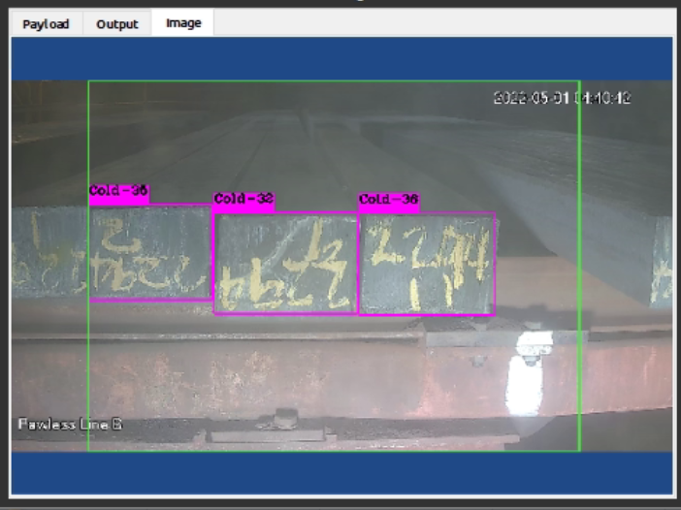
2294 12 | 1 | 1 | 1 | 1 | 1 | 1 | 0 | 0
2294 3 | 0 | 0 | 5 | 1 | 1 | 1 | 0 | 0
2294 8 | 0 | 0 | 1 | 1 | 0 | 0 | 0 | 0
2294 7 | 0 | 0 | 1 | 1 | 0 | 0 | 0 | 0
2294 1 | 0 | 0 | 1 | 1 | 1 | 1 | 1 | 1
2294 2 | 0 | 0 | 1 | 1 | 1 | 1 | 1 | 1
2294 9 | 1 | 1 | 1 | 1 | 1 | 1 | 0 | 0
2294 11 | 1 | 1 | 3 | 1 | 1 | 1 | 1 | 1
2294 18 | 1 | 1 | 2 | 1 | 1 | 1 | 1 | 1
2294 13 | 0 | 0 | 2 | 1 | 1 | 1 | 1 | 1
2294 5 | 0 | 0 | 1 | 1 | 0 | 0 | 1 | 1
2294 6 | 0 | 0 | 1 | 1 | 0 | 0 | 1 | 1
2294 4 | 1 | 1 | 1 | 1 | 0 | 0 | 1 | 1

2295 8 | 1 | 1 | 1 | 1 | 1 | 1 | 1 | 1
2295 4 | 1 | 1 | 1 | 1 | 1 | 1 | 1 | 1
2295 2 | 1 | 1 | 4 | 1 | 1 | 1 | 1 | 1
2295 19 | 1 | 1 | 1 | 1 | 0 | 0 | 1 | 1
2295 18 | 1 | 1 | 1 | 1 | 1 | 1 | 1 | 1
2295 9 | 3 | 1 | 16 | 1 | 1 | 1 | 1 | 1
2295 1 | 1 | 1 | 1 | 1 | 1 | 1 | 1 | 1 |  | 2. เกิดจากมุมกล้องปัจจุบันกับข้อมูลที่ทดสอบกล้องมุมไม่เหมือนกันทำให้ขนาด billet ไม่เท่ากัน
2295 16 | 1 | 1 | 14 | 1 | 1 | 1 | 1 | 1
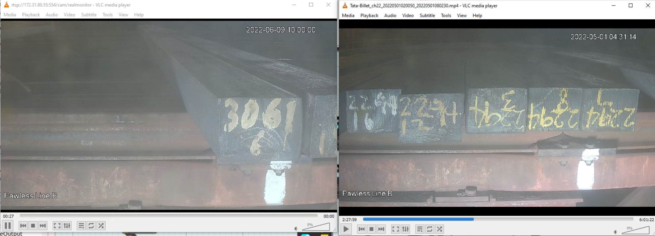
2295 13 | 1 | 1 | 1 | 1 | 1 | 1 | 1 | 1
2295 5 | 3 | 1 | 11 | 1 | 0 | 0 | 3 | 1
2295 3 | 1 | 1 | 1 | 1 | 1 | 1 | 1 | 1
2295 11 | 2 | 1 | 8 | 1 | 1 | 1 | 1 | 1
2295 14 | 1 | 1 | 1 | 1 | 1 | 1 | 1 | 1
2295 7 | 0 | 0 | 1 | 1 | 1 | 1 | 1 | 1
2295 12 | 0 | 0 | 15 | 1 | 1 | 1 | 2 | 1
2295 17 | 1 | 1 | 3 | 1 | 0 | 0 | 1 | 1
2295 6 | 0 | 0 | 32 | 1 | 1 | 1 | 2 | 1
2295 10 | 1 | 1 | 1 | 1 | 0 | 0 | 2 | 1
2295 15 | 1 | 1 | 1 | 1 | 1 | 1 | 1 | 1
2295 20 | 1 | 1 | 3 | 1 | 1 | 1 | 1 | 1

2296 14 | 1 | 1 | 1 | 1 | 1 | 1 | 1 | 1
2296 7 | 1 | 1 | 1 | 1 | 0 | 0 | 1 | 1
2296 10 | 1 | 1 | 1 | 1 | 1 | 1 | 1 | 1
2296 15 | 1 | 1 | 1 | 1 | 1 | 1 | 1 | 1
2296 8 | 0 | 0 | 6 | 1 | 1 | 1 | 1 | 1
2296 12 | 1 | 1 | 5 | 1 | 1 | 1 | 1 | 1
2296 11 | 1 | 1 | 9 | 1 | 1 | 1 | 3 | 1
2296 9 | 341 | 1 | 1 | 1 | 0 | 0 | 1 | 1
2296 2 | 0 | 0 | 1 | 1 | 1 | 1 | 1 | 1
2296 16 | 340 | 1 | 1 | 1 | 2 | 1 | 1 | 1
2296 5 | 0 | 0 | 1 | 1 | 2 | 1 | 2 | 1
2296 4 | 2 | 1 | 1 | 1 | 1 | 1 | 1 | 1
2296 6 | 0 | 0 | 1 | 1 | 1 | 1 | 1 | 1
2296 3 | 0 | 0 | 2 | 1 | 0 | 0 | 1 | 1
2296 19 | 1 | 1 | 2 | 1 | 2 | 1 | 1 | 1
2296 1 | 0 | 0 | 1 | 1 | 1 | 1 | 1 | 1
2296 13 | 1 | 1 | 1 | 1 | 1 | 1 | 1 | 1
2296 20 | 1 | 1 | 1 | 1 | 1 | 1 | 1 | 1
2296 18 | 0 | 0 | 4 | 1 | 1 | 1 | 1 | 1
2296 17 | 0 | 0 | 1 | 0 | 1 | 1 | 0 | 0

2297 7 | 0 | 0 | 1 | 1 | 1 | 1 | 1 | 1
2297 14 | 0 | 0 | 9 | 1 | 1 | 1 | 1 | 1
2297 8 | 1 | 1 | 1 | 1 | 0 | 0 | 0 | 0
2297 5 | 0 | 0 | 1 | 1 | 1 | 1 | 0 | 0
2297 1 | 0 | 0 | 1 | 1 | 0 | 0 | 0 | 0
2297 9 | 0 | 0 | 1 | 1 | 0 | 0 | 0 | 0

2300 11 | 1 | 1 | 1 | 1 | 1 | 1 | 0 | 0
2300 8 | 1 | 1 | 20 | 1 | 1 | 1 | 1 | 1
2300 19 | 1 | 1 | 1 | 1 | 1 | 1 | 1 | 1
2300 10 | 1 | 1 | 1 | 1 | 1 | 1 | 0 | 0
2300 14 | 1 | 1 | 1 | 1 | 0 | 0 | 0 | 0
2300 17 | 1 | 1 | 1 | 1 | 0 | 0 | 0 | 0
2300 18 | 1 | 1 | 1 | 1 | 0 | 0 | 1 | 1
2300 13 | 1 | 1 | 1 | 1 | 0 | 0 | 1 | 1
2300 12 | 1 | 1 | 0 | 0 | 0 | 0 | 0 | 0
2300 15 | 1 | 1 | 1 | 1 | 0 | 0 | 0 | 0
2300 21 | 2 | 1 | 0 | 0 | 0 | 0 | 0 | 0
2300 16 | 1 | 1 | 4 | 1 | 3 | 1 | 6 | 1
2300 9 | 4 | 1 | 2 | 1 | 1 | 1 | 1 | 1
2300 20 | 1 | 1 | 1 | 1 | 1 | 1 | 1 | 1
2300 7 | 0 | 0 | 1 | 1 | 1 | 1 | 1 | 1

2301 1 | 1 | 1 | 1 | 1 | 0 | 0 | 1 | 1
2301 16 | 2 | 1 | 1 | 1 | 1 | 1 | 1 | 1
2301 13 | 0 | 0 | 2 | 1 | 1 | 1 | 1 | 1
2301 3 | 1 | 1 | 1 | 1 | 1 | 1 | 1 | 1
2301 9 | 0 | 0 | 1 | 1 | 1 | 1 | 1 | 1
2301 11 | 0 | 0 | 1 | 1 | 1 | 1 | 0 | 0
2301 5 | 0 | 0 | 1 | 1 | 0 | 0 | 1 | 1
2301 6 | 0 | 0 | 1 | 1 | 1 | 1 | 1 | 1
2301 8 | 0 | 0 | 1 | 1 | 0 | 0 | 1 | 1

 | จำนวนรูป | คะแนน | จำนวนรูป | คะแนน | จำนวนรูป | คะแนน | จำนวนรูป | คะแนน
ทั้งหมด | 188 | 188 | 170 | 170 | 140 | 140 | 140 | 140
snap ได้ | 936 | 155 | 441 | 166 | 98 | 92 | 130 | 110
 |  | 82% |  | 98% |  | 66% |  | 79% | % ของรูปที่ snap ได้ (ไม่รวมรูปซ้ำ)
 |  | 498% |  | 259% |  | 70% |  | 93% | % ของรูปที่ snap ได้ (รวมรูปซ้ำ)

